Project Plan
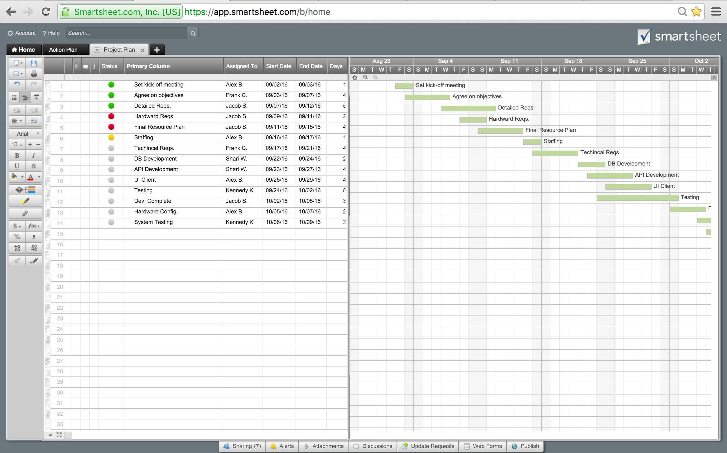
KẾ HOẠCH PHÂN CHIA CÔNG VIỆC LÀM ĐỒ ÁN

 |  |  |  |  |  | Giáo viên : Huỳnh Thái Học
Đề tài : Tạo webservice quản lí thông tin sinh viên

Thành viên : | Đặng Toàn Thắng-14024871
 | Võ Trần Thông-14022131
 | Phạm Ngọc Sơn-14028851

 | Start | Days
Khảo sát, đặc tả yêu cầu hệ thống | 2016-08-22 | 6
Phân tích thiết kế hệ thông | 2016-08-28 | 4
Coding(Tìm tài liệu-Kết nối Visual vs SQL Server) | 2016-09-01 | 3
Coding(Form hệ thống đăng nhập) | 2016-09-04 | 6
Coding(Form Sinh Viên và Lớp Học) | 2016-09-10 | 11
Kiểm tra code | 2016-09-21 | 3
Testing | 2016-09-24 | 2
Launch
Tasks | Responsible | Start | End | Days | Status
Tìm hiểu về WEB Service và Tomcat-Asix2 | Cả nhóm. | 2016-08-15 | 2016-08-21 | 7 | Complete
Khảo sát, đặc tả yêu cầu hệ thống | Võ Trần Thông | 2016-08-22 | 2016-08-27 | 6 | Complete
Phân tích thiết kế hệ thông | Đặng Toàn Thắng | 2016-08-28 | 2016-08-31 | 4 | In progress
Coding(Tìm tài liệu-Kết nối Visual vs SQL Server) | Phạm Ngọc Sơn | 2016-09-01 | 2016-09-03 | 3 | In progress
Coding(Form hệ thống đăng nhập) | Võ Trần Thông | 2016-09-04 | 2016-09-09 | 6 | In progress
Coding(Form Sinh Viên và Lớp Học) | Đặng Toàn Thắng | 2016-09-10 | 2016-09-20 | 11 | In progress
Kiểm tra code | Phạm Ngọc Sơn | 2016-09-21 | 2016-09-23 | 3 | In progress
Testing | Giáo viên Test | 2016-09-24 | 2016-09-25 | 2 | Not started

Launch

